注意
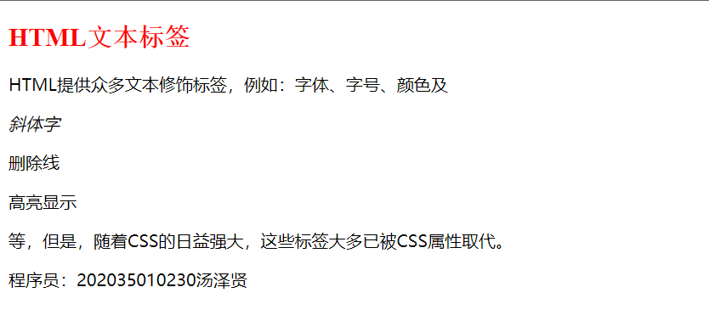
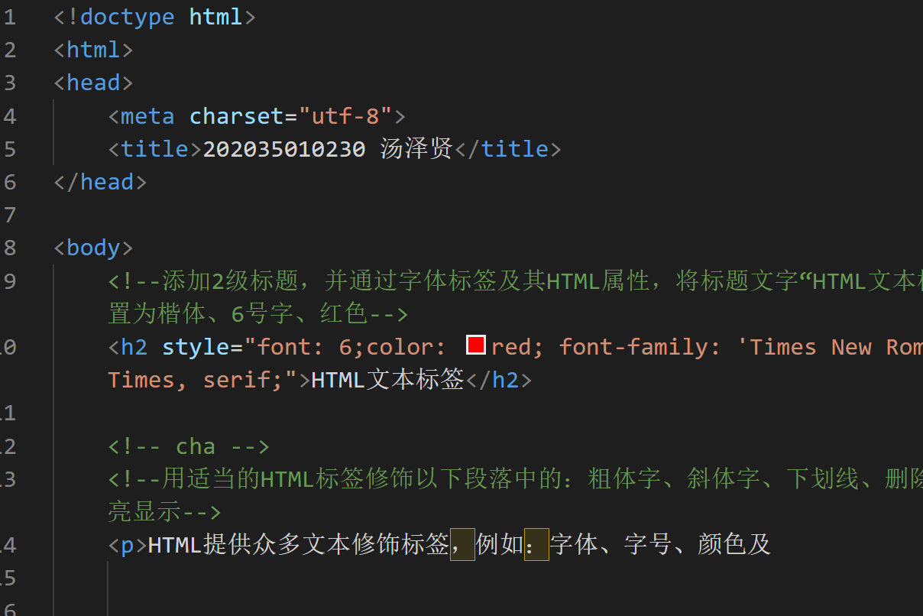
东莞城市学院（本科）试卷（B卷）
2021 - 2022学年第二学期
 | 开课单位： | 计算机与信息学院 |  |  | 授课教师： | 文立斌 | 考试形式： | 闭卷机试
 | 科目： | Web前端技术 |  |  | 班级号： | 2020级计算机科学与技术专业2班
 | 学号： | 202035010230 |  |  | 姓名： | 汤泽贤

 | 题号 | 一 | 二 | 三 | 四 | 阅卷
 | 分数 | 0 | 0 | 0 | 0 | 总分 | 0

考试注意事项
1 | 将从ftp文件夹中下载到的“考试文档.RAR”压缩包，解压到D:或E:分区内，注意：由于重启后C:分区的文件会被自动还原，因此切不可以解压到C:分区或桌面上；
2 | “考试文档.RAR”压缩包解压后，您将得到考试文档文件夹（内含本试卷文档试卷.xlsx、4个未完成的.HTML文件）；
3 | 立即在上面的第4、5列填写您的班级号、学号、姓名，保存并关闭本文档（试卷.xlsx），将其重新命名为类似201809010001文立斌.xlsx，将考试文档文件夹重新命名为类似201809010001文立斌，然后重新打开重命名后的本试卷文件开始答题；
4 | 考试要求修改完善或重新创建的.html文档都必须保存并提交，每个文档中的页面标题及页末段落内，都必须修改或添加您的真实学号、姓名，该项操作不得分，但不完成者将扣1分；
5 | 考试中，使用手机、U盘，打开除操作需要的Excel、VS Code、“画图”外的程序者（例如微信、QQ、Word文档、PPT文档等），视为作弊；
6 | 考试中，每完成一题，务必将要求编写的代码复制/页面截图粘贴到指定单元格，并立即保存本文件和.HTML文档。遇到因不会编写代码或其他原因，导致不能取得预期页面浏览效果时，请将相关代码注释掉而不是删除掉，并将代码复制到试卷中，以便阅卷时酬情给分；
7 | 操作中应经常性地保存本试卷及.HTML文档内容，以防电脑故障，前功尽弃；
8 | 结束考试后，保存并关闭本试卷文件及所有.HTML文档，将名称类似201809010001文立斌的文件夹的全部内容（包括名称类似201809010001文立斌 .xlsx的试卷文件及完成后的.html诸文件），压缩成.rar文件并上传到指定的ftp文件夹内，为防止意外，请暂时不要删除D:或E:分区包括本文件在内的任何文件，上传后刷新ftp文件夹，检查确认确已成功上传后立即离开机房。

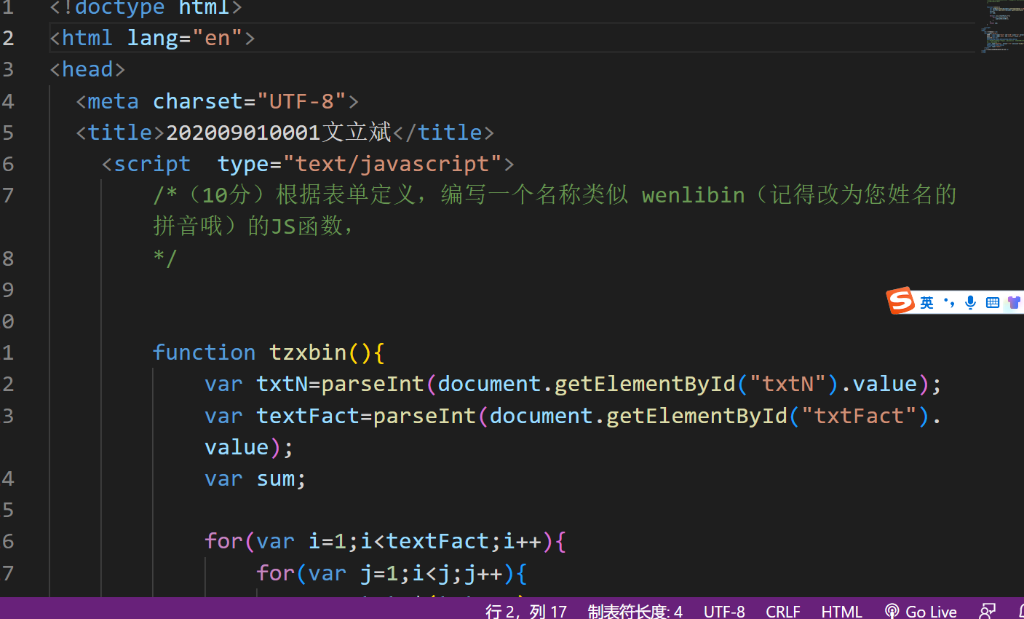
 | 1 | 第一题js
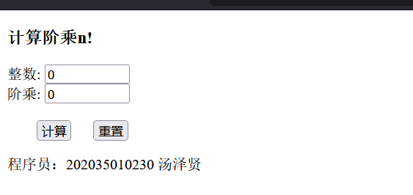

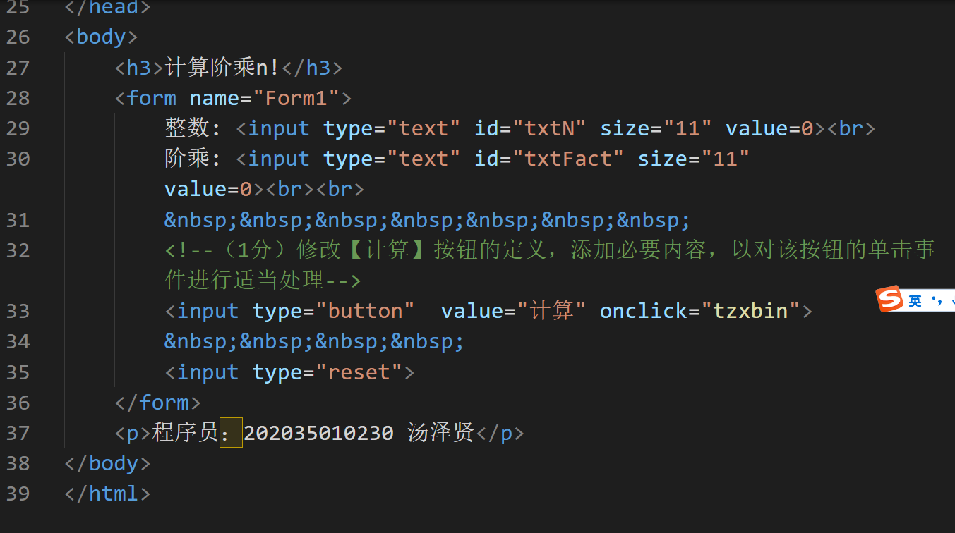

 |  | 第2题
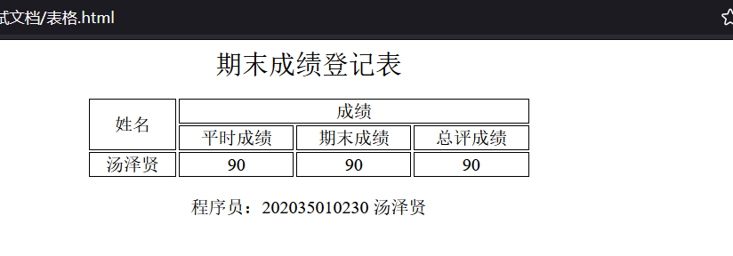

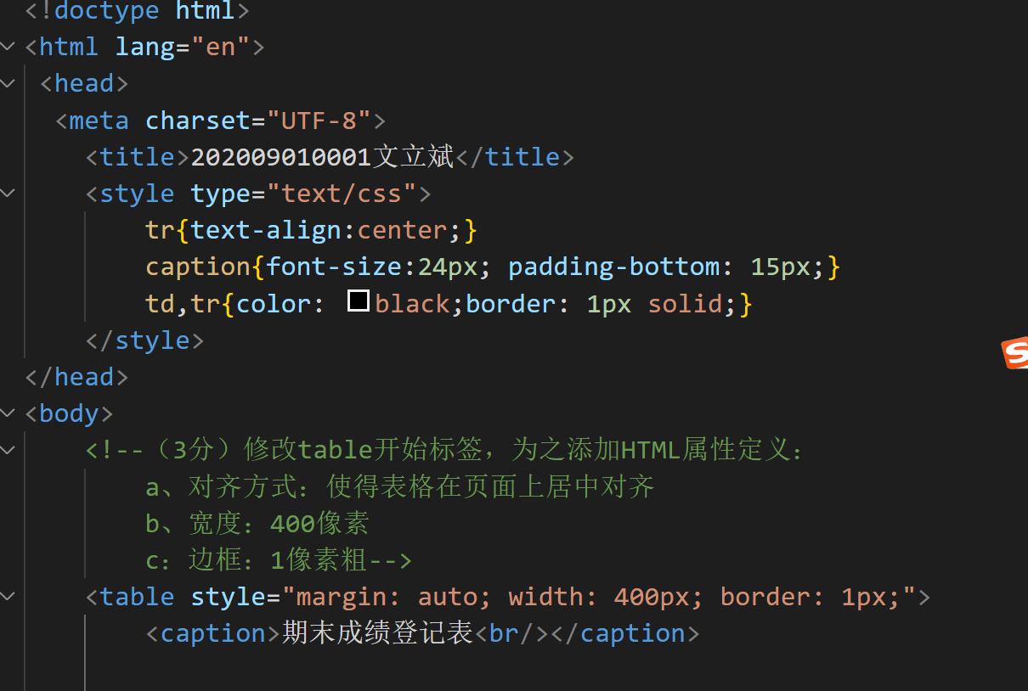

 |  | 第3题 | 图像
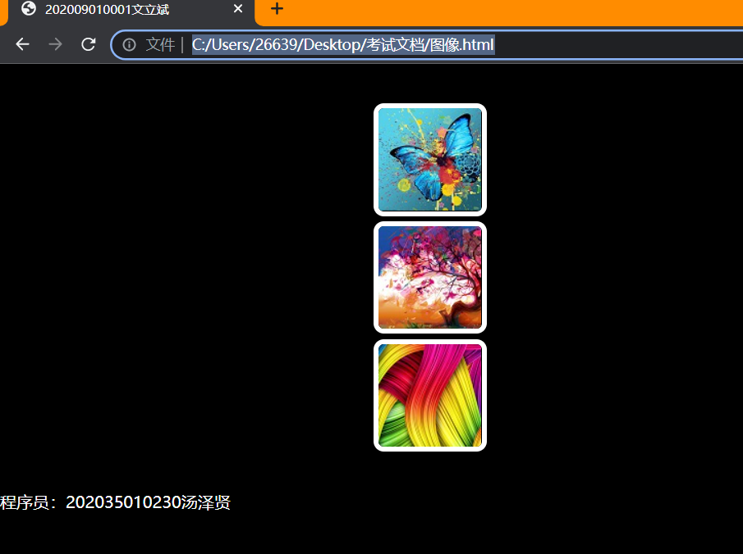

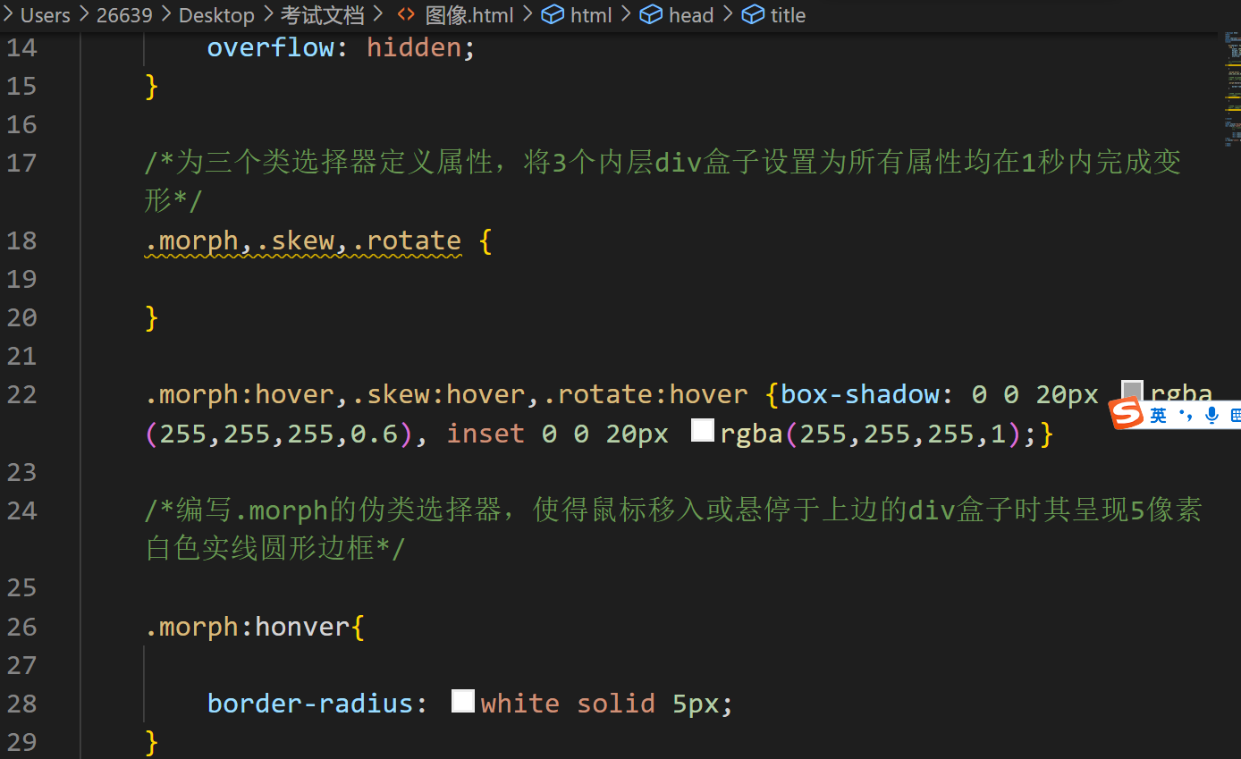

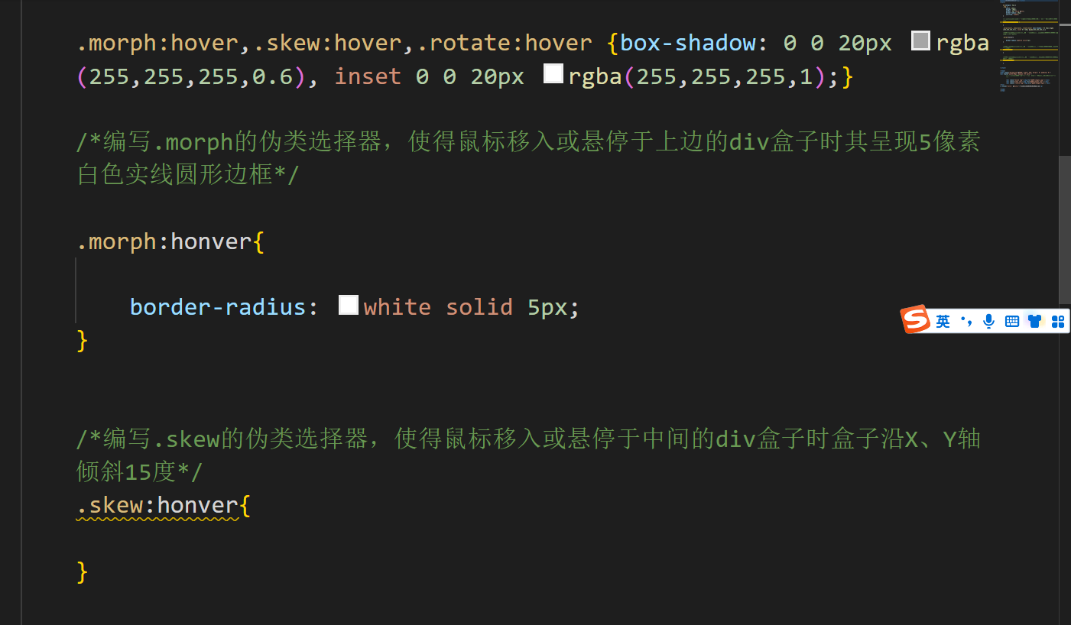

 |  | 第4题 | 文本

三、填空1
三、填空（4小题，45分）。 |  | 本题得分： | 0
本部分要求按照页面内注释（即试题内要求）、页面浏览效果截图，在现有.html中补充必要的代码，以达成页面功能。注意：每个页面中都必须先将页面标题、页末段落中的学号、姓名改为您的真实学号、姓名。
1 | （10分）用HTML标签及属性修饰文本。 | 得分：
 | 打开“文本.html”，按页面内注释（即如下要求）及截图添加必要代码，实现页面功能。
 | 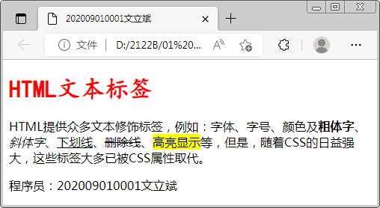
① | （5分）使用标题及字体标签添加标题： a、标题级别：2级，文字：HTML文本标签； b、字体标签及html属性设置：楷体、6号字、红色 将完成后的代码复制到右边答题区。
② | （5分）参照以上截图，用适当的HTML标签修饰文本段落中如下文字：粗体字、斜体字、下划线、删除线、高亮显示。
③ | 将最终页面浏览效果截图粘贴在下面的答题区，保存并关闭“文本.html”。

三、填空3
三、填空（4小题，45分）。
3 | （12分）表格设计。 |  | 得分：
 | 打开“表格.html”，修改页面标题、页末段落内的学号、姓名，按页面内注释及右边的页面80%效果截图添加必要代码，完善页面功能。 | 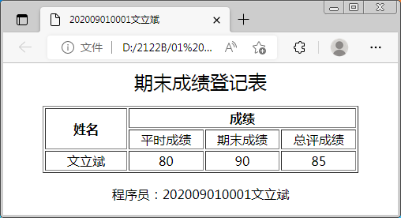

① | （3分）修改table标签，为之定义HTML属性： a、对齐：表格在页面上居中对齐 b、宽度：400像素 c：边框：1像素粗 将完成后的table的开始标签代码复制到右边答题区。
② | （9分）按截图在表格中添加行列信息： a、标题单元格：姓名、成绩（注意合并） b、普通单元格：平时成绩、期末成绩、总评成绩 c、成绩数据：1行数据（要求显示您的姓名） 将完成后的代码复制到右边答题区。
③ | 将页面浏览效果截图粘贴在后，保存并关闭“表格.html”。

三、填空4
三、填空（4小题，45分）。
4 | （11分）表单与JavaScript代码。 |  | 得分：
 | 打开“JS.html”，修改页面标题、页末段落内的学号及姓名，按页面内注释及右边截图添加必要代码。提示：parseInt(string s)。 | 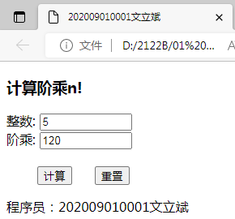
① | （10分）编写名称类似 wenlibin（记得改为您姓名的拼音！）的 JS 函数： a、函数的功能：获取用户输入的整数n（例如5），计 算并显示n的阶乘值n!（例如120） b、注意检验整数是否有效并适当提示处理 将完成后的函数代码复制到下面的答题区内。
 |  | ③ 将输入并计算后的页面效果截图粘贴在下面的答题 区，保存并关闭“JS.html”。

② | （1分）修改【计算】按钮的定义，添加适当内容，以处理该按钮的单击事件，将添加的代码复制到下面的答题区。

四、综合
四、页面设计与制作（25分）。 |  |  | 本题得分：
 | 创建名称类似“文立斌.html”（文件名改为您的姓名）的.HTML文档，按如下要求及截图设计制作页面。 |  |  | ④ 将完成后的页面浏览效果截图粘贴到下面的答题区。
① | （9分）使用div设计页面布局： a、按效果截图设计页面结构 b、在页眉区定义三个超链接，以通过这3个超链接分别： 百度一下：链接到百度首页 文本修饰：在新的浏览视窗中打卡“文本.html”页面 文件下载：下载素材文件夹内的某个图片文件
② | （16分）定义选择器修饰页面元素： a、定义若干 id 选择器以修饰各 div， 要求：中间的3个div的宽度分别占页 面宽度的20%、40%、40% b、定义 div 标签选择器，将div的内边 距、边框、背景色、字号、盒子大小 计算方式、浮动方式设置为适当 c、定义 a 标签选择器，将超链接的左 右内边距、文本对齐方式、宽度设置 为适当 d、定义 a 标签伪类选择器，使得鼠标 悬停于超链接上时能改变背景色、底 边框样式 | 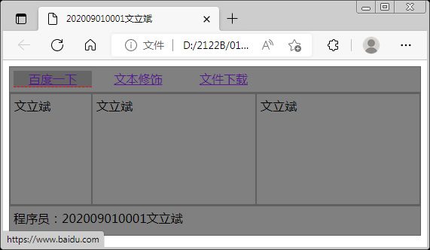
③ | 将完成后的页面代码全部复制到下面的答题区，记得保存并关闭页面文档！

